Commande


 | Nom
 | Prénom
 | Adresse
 | CP |  | Ville
 | Tél
 | Courriel
 |  |  | DATE DE RETRAIT SOUHAITEE : | __ / __ / __

Bon de commande N°

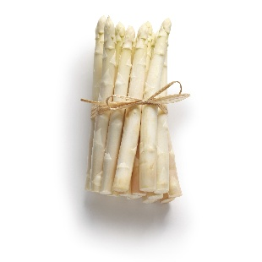
Produits | Unité | Prix vente TTC | Quantité | Total
PANIERS
Panier Classique |  | 12.00 |  | 0
Panier Plus |  | 20.00 |  | 0
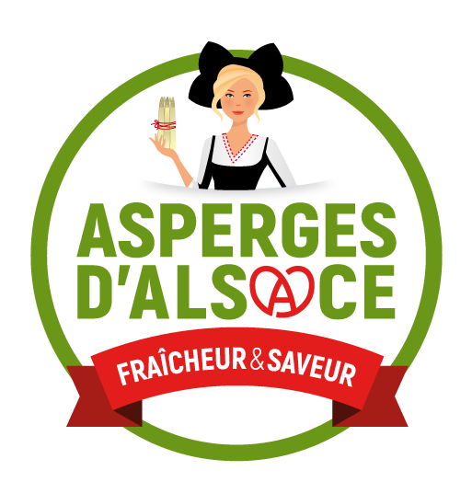
PRODUITS LAITIERS - FERME SAINT ULRISCH
Yaourt nature | 12,5 cl | 0.68 |  | 0
Yaourt nature | 50 cl | 1.90 |  | 0
Yaourt aromatise citron | 12,5 cl | 0.72 |  | 0
Yaourt aromatisé café | 12,5 cl | 0.72 |  | 0
Yaourt aromatisé noix de coco | 12,5 cl | 0.72 |  | 0
Yaourt à la fraise | 12,5 cl | 0.77 |  | 0
Yaourt à la fraise | 50 cl | 2.20 |  | 0
Yaourt a la framboise | 12,5 cl | 0.77 |  | 0
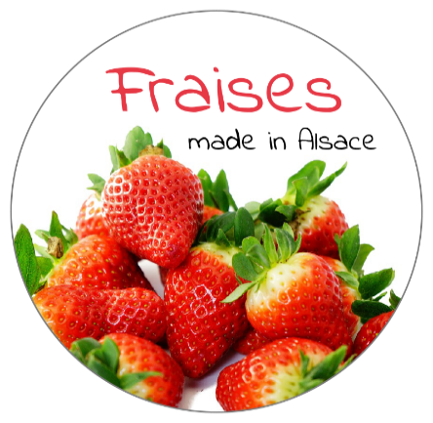
Yaourt a la framboise | 50 cl | 2.20 |  | 0
Yaourt à la myrtille | 12,5 cl | 0.77 |  | 0
Yaourt à la myrtille | 50 cl | 2.20 |  | 0
Yaourt à l’abricot | 12,5 cl | 0.77 |  | 0
Yaourt à l’abricot | 50 cl | 2.20 |  | 0
Yaourt à la banane | 12,5 cl | 0.77 |  | 0
Yaourt à la banane | 50 cl | 2.20 |  | 0
Yaourt mangue passion | 12,5 cl | 0.77 |  | 0
Yaourt mangue passion | 50 cl | 2.20 |  | 0
Yaourt à la cerise griotte | 12,5 cl | 0.77 |  | 0
Yaourt à la cerise griotte | 50 cl | 2.20 |  | 0
Yaourt à la rhubarbe | 12,5 cl | 0.77 |  | 0
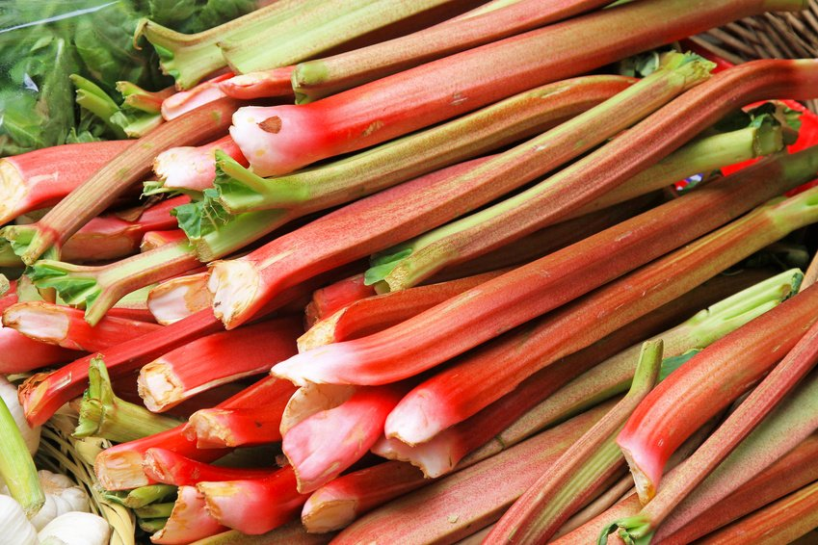
Rhubarbe d'Alsace
Yaourt à la rhubarbe | 50 cl | 2.20 |  | 0
Yaourt à la mûre | 12,5 cl | 0.77 |  | 0
Yaourt à la mûre | 50 cl | 2.20 |  | 0
Yaourt quetsche/cannelle | 12,5 cl | 0.77 |  | 0
Yaourt quetsche/cannelle | 50 cl | 2.20 |  | 0
Yaourt à la mirabelle | 12,5 cl | 0.77 |  | 0
Yaourt à la mirabelle | 50 cl | 2.20 |  | 0
Yaourt à la figue | 12,5 cl | 0.77 |  | 0
Yaourt à la figue | 50 cl | 2.20 |  | 0
Yaourt à la vanille | 12,5 cl | 0.77 |  | 0
Yaourt à la vanille | 50 cl | 2.20 |  | 0
 |  |  |  | 0
Flan vanille | 12,5 cl | 0.81 |  | 0
Flan vanille | 50 cl | 2.45 |  | 0
Flan vanille/caramel | 12,5 cl | 0.81 |  | 0
Flan vanille/caramel | 50 cl | 2.45 |  | 0
Flan caramel | 12,5 cl | 0.81 |  | 0
Flan caramel | 50 cl | 2.45 |  | 0
Flan chocolat | 12,5 cl | 0.81 |  | 0
Flan chocolat | 50 cl | 2.45 |  | 0
Flan café | 12,5 cl | 0.81 |  | 0
Flan café | 50 cl | 2.45 |  | 0
 |  |  |  | 0
Crème dessert chocolat | 10 cl | 0.75 |  | 0
Crème dessert caramel | 10 cl | 0.75 |  | 0
Crème dessert café | 10 cl | 0.75 |  | 0
 |  |  |  | 0
Riz au lait | 12,5 cl | 0.81 |  | 0
Riz au lait | 50 cl | 2.45 |  | 0
Riz au lait caramel | 12,5 cl | 0.81 |  | 0
Riz au lait caramel | 50 cl | 2.45 |  | 0
 |  |  |  | 0
Fromage blanc battu 40 % MG | 250 gr | 1.35 |  | 0
Fromage blanc battu 40 % MG | 500 gr | 2.32 |  | 0
Fromage blanc battu 20 % MG | 250 gr | 1.30 |  | 0
Fromage blanc battu 20 % MG | 500 gr | 2.26 |  | 0
Fromage blanc ail et fines herbes | 250 gr | 1.60 |  | 0
Fromage blanc ail et fines herbes | 500 gr | 2.79 |  | 0
Fromage blanc sur coulis fraise | 100 gr | 0.78 |  | 0
Fromage blanc sur coulis myrtille | 100 gr | 0.78 |  | 0
Fromage blanc sur coulis abricot | 100 gr | 0.78 |  | 0
Fromage blanc sur coulis rhubarbe | 100 gr | 0.78 |  | 0
Fromage blanc sur coulis quetsche cannelle | 100 gr | 0.78 |  | 0
Fromage blanc sur coulis mirabelle | 100 gr | 0.78 |  | 0
 |  |  |  | 0
Crème fraiche liquide | 25 cl | 2.10 |  | 0
Crème fraiche liquide | 50 cl | 3.46 |  | 0
Crème fraiche épaisse | 25 cl | 2.10 |  | 0
Crème fraiche épaisse | 50 cl | 3.46 |  | 0
 |  |  |  | 0
Beurre doux Fermier (selon disponibilité) | 250 gr | 3.85 |  | 0
Beurre demi-sel (selon disponibilité) | 125 gr | 1.95 |  | 0
0
FROMAGES FRAIS DE VACHE
Fromage Nature | 150 gr | 1.80 |  | 0
Fromage Spécialité - Ail ciboulette | 150 gr | 2.10 |  | 0
Fromage Spécialité - Echalotes | 150 gr | 2.10 |  | 0
Fromage Spécialité - Poivre | 150 gr | 2.10 |  | 0
Fromage Spécialité - Piment | 150 gr | 2.10 |  | 0
Fromage Mariné à l'huile (Herbes de Provence, tomates séchées, baies roses, huile de pépin de raisins) | 150 gr | 3.00 |  | 0
Fromage Mariné à l'huile (Huile d'olive, ail, câpres, persil) | 150 gr | 3.00 |  | 0
0
ŒUFS FRAIS
6 ŒUFS PLEIN AIR |  | 1.30 |  | 0
12 ŒUFS PLEIN AIR |  | 2.60 |  | 0
18 ŒUFS PLEIN AIR |  | 3.90 |  | 0
24 ŒUFS PLEIN AIR |  | 5.20 |  | 0
30 ŒUFS PLEIN AIR |  | 6.50 |  | 0
0
MIEL
Miel de sapin | 500 gr | 10.50 |  | 0
Miel crémeux | 500 gr | 8.50 |  | 0

SEVE DE BOULEAU
Sève de Bouleau 3 litres |  | 30.00 |  | 0
0
JUS DE FRUIT
Jus de Pomme | 1L | 2.20 |  | 0
Jus de Pomme-Carotte | 1L | 2.50 |  | 0
Jus de Pomme-Canelle | 1L | 2.50 |  | 0
Jus Saveur d'automne | 1L | 2.50 |  | 0
Jus de Pomme-Cerise | 1L | 2.50 |  | 0
Jus de Raisin | 1L | 2.50 |  | 0
Bag-in-box de jus de pomme | 5L | 9.50 |  | 0
Nectar de cerise | 70cl | 4.00 |  | 0
Nectar de mirabelle | 70cl | 4.00 |  | 0
Nectar de quetsche | 70cl | 4.00 |  | 0
0
FRUITS DE SAISON
Fraise Cléry | 500g | 5.00 |  | 0
Pomme Choupette | Kg | 2.20 |  | 0
Pomme Golden | Kg | 2.20 |  | 0
Pomme Jonagold | Kg | 2.20 |  | 0
Rhubarbe | Kg | 4.00 |  | 0

LEGUMES DE SAISON
Ail frais nouveau | Kg | 15.00 |  | 0
Artichaud | Pièce | 1.30 |  | 0
Asperges | Kg | 9.50 |  | 0
Betteraves rouges | Kg | 2.10 |  | 0
Butternut | Pièce | 3.50 |  | 0
Carottes | Kg | 1.90 |  | 0
Céleri | Pièce | 2.00 |  | 0
Chou rouge | Pièce | 2.50 |  | 0
Courge spaghetti | Pièce | 2.50 |  | 0
Echalotte | Kg | 4.00 |  | 0
Endive | Kg | 3.80 |  | 0
Filet 3 kg de pommes de terre |  | 4.00 |  | 0
Filet 5 Kg de pommes de terre |  | 5.00 |  | 0
Oignon jaune | Kg | 1.90 |  | 0
Oignons blancs frais | La botte | 2.00 |  | 0
Persil | La botte | 1.20 |  | 0
Poireaux | Kg | 3.50 |  | 0
Pommes de terre Artemis | Kg | 1.40 |  | 0
Pommes de terre GRENAILLES | Kg | 1.70 |  | 0
Radis | La botte | 1.80 |  | 0
Salade batavia | Pièce | 1.80 |  | 0
Salade feuille de chêne | Pièce | 1.80 |  | 0
 |  |  |  | 0
SAVON |  |  |  | 0
Savon surgras artisanal sans parfun | Pièce | 6.00 |  | 0
Savon surgras artisanal verveine | Pièce | 6.00 |  | 0

 |  |  | TOTAL | 0

FERME DES TILLEULS - RETRAIT
Lieudit Am Wegel - 67114 ESCHAU
Se rendre au 17 rue de Nordhouse puis continuer jusqu’à la maison dans les champs
Téléphone : Catherine HUCK 06 87 45 86 16
Courriel : earl.tilleuls67@gmail.com
EARL DES TILLEULS - 2 rue de l'Eglise - 67115 PLOBSHEIM

